상품제안서
하드커버 메모지 소형(주문제작형) | 상품코드: S26152

 |  |  |  |  |  |  | 02-713-8555 | www.synergygift.co.kr
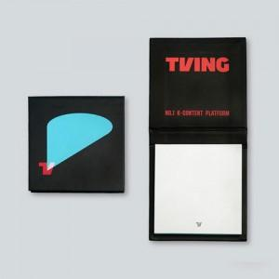

【상세/제작정보】 | <span style="font-size: 14pt;">커버 양면컬러 / 내지 먹1도</span>

【인쇄/포장옵션】 | 풀칼라 / OPP(비닐)

【공급단가】 | 수량 | 1,000~ | 2,000~ | 3,000~ | 5,000~ | 10,000~
*VAT별도 | 단가 | 970원 | 920원 | 860원 | 790원 | 750원

【상품 URL】 | https://www.synergygift.co.kr:443/src/goods_detail.php?gdno=26152

